Лист 1
Прайс-лист
МИР ПРЯЖИ

В валюте: руб. (курс 1).
Цены указаны на 07.08.2020

№ | Номенклатура/ Характеристика номенклатуры | Описание | Изображение | Артикул | Цена | Ед. | Остаток | Ссылка на сайт
 | Подушка штемпельная "Docrafts" DOA550124 пигментная, цвет желтый металлик | Подушка штемпельная "Docrafts" DOA550124 пигментная, цвет желтый металлик | 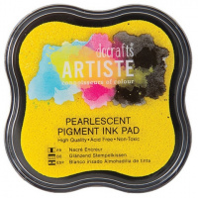 | DOA550124 | 115.04 |  |  | Изображение
 | Подушка штемпельная "Docrafts" DOA550124 пигментная, цвет желтый металлик |  |  |  | 115.04 | шт | 1 | Изображение

